Sheet1
해법학원 : [시범강의]
Test Scenario Specification Form

 |  | 작성자 | 작성일 | 리뷰 | 리뷰일 | 수행자 | 수행일
 |  | 이은영 | 2023-10-23

테스트 대상 상세 :
-해법학원 화면 구현 테스트 1. 회원 / 비회원 관련 없이 시범강의 확인 가능 2. 관리자 페이지 : 목록에서 글 작성, 수정, 삭제 기능과 목록 페이징, 제목과 내용으로 검색 기능
테스트 시나리오 목적 :
1. 시범강의 목록 확인 2. 로그인 정보에 따라 관리자일 때 글 쓰기 버튼 3. 관리자 페이지의 기능(글 작성, 수정, 삭제, 검색, 목록) 확인
가정 및 필요사항 :
필요사항 : 관리자의 정보 더미 데이터, 가정1 : DB에 이미 저장된 관리자의 ID로 로그인 가정2 : 관리자의 ID로 로그인 후, 시범강의 목록에 들어갔을 때 글쓰기 버튼 가정3 : 비회원이거나 관리자가 아닌 회원일 때는 글쓰기 버튼이 없음 가정4 : 게시판에서 제목과 내용 검색, 10개씩 페이징 처리

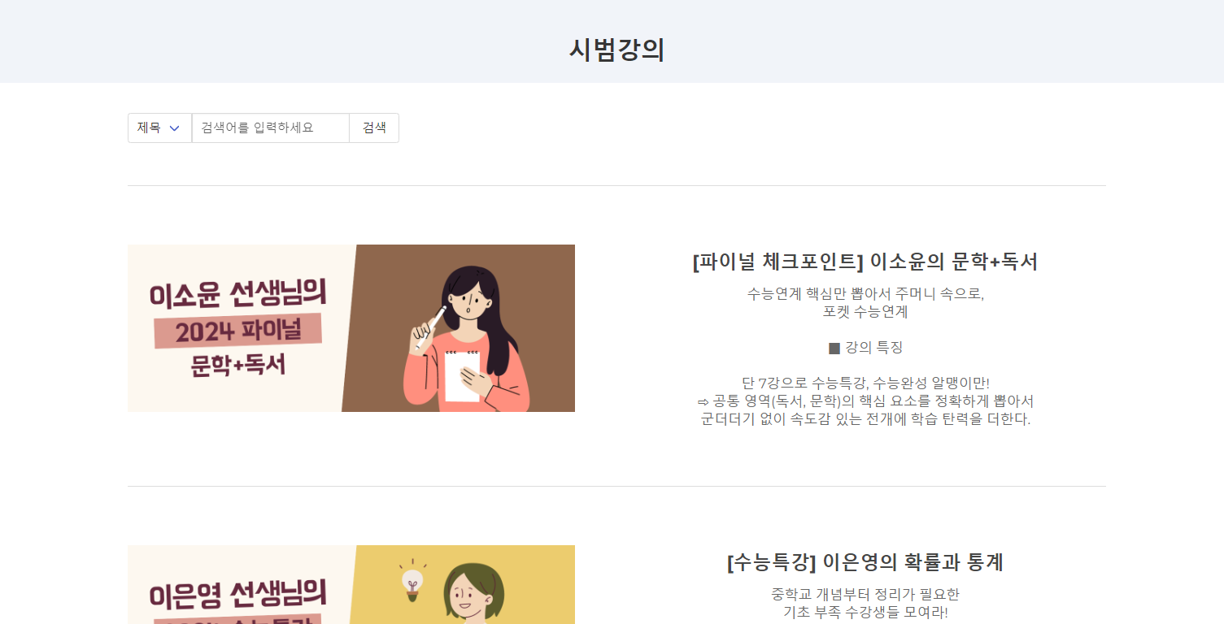
STEP (ID) | 테스트 항목 |  | 기대결과 |  | 실제결과 |  | 비고 | 테스트 ID | 캡처 이미지
ID01 | 비회원 / 관리자가 아닌 회원 |  | 시범강의의 목록 |  | ○ |  |  | ID01
ID02 | 관리자로 로그인한 경우 |  | 시범강의 목록 우측 상단 글쓰기 버튼 |  | ○
ID03 | 관리자로 로그인한 경우 |  | 시범강의 글 추가 가능 |  | ○
ID04 | 1. 검색 기능 2. 페이징 기능 |  | 1. 제목과 내용으로 검색 가능 2. 10개씩 페이징 처리 |  | ○
ID05 | 관리자 페이지 |  | 시범강의의 목록을 불러온 후 글 작성, 수정, 삭제 바로 가능 |  | ○

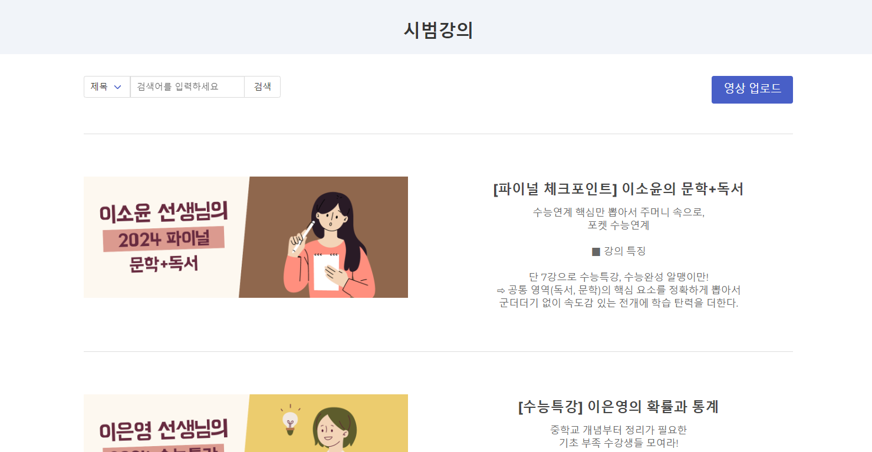
 |  |  |  |  |  |  |  | ID02

 |  |  |  |  |  |  |  | ID03

 |  |  |  |  |  |  |  | ID04

 |  |  |  |  |  |  |  | ID05

